lista_federal
lista_federal |  |  |  |  | API_CKAN | FRICTIONLESS_DATA | DCAT-US Schema |  | dados-mg
categoria | abrangencia | chave | conceito | exemplo |  |  | field | required |  | OBS
obrigatórios | dataset | Título | Nome do conjunto de dados |  | title | title | title | Always | ok
obrigatórios | dataset | Descrição | Uma breve explicação sobre os dados |  | notes | description | description | Always | ok
obrigatórios | dataset | Catálogo origem | Página (URL) do órgão onde está publicado o conjunto de dados |  | - | homepage | landingPage | no | ? | (extra)
obrigatórios | dataset | Órgão responsável | Nome e sigla do órgão ou entidade responsável pela publicação do conjunto de dados |  | maintainer | - | publisher | Always | ok
obrigatórios | dataset | Categorias no VCGE | O Vocabulário Controlado de Governo Eletrônico é uma lista hierarquizada de assuntos do governo que utiliza termos comuns e é voltada para a sociedade |  | - | -
obrigatórios | recursos | Identificador | URL persistente que aponta para o recurso na Web |  | URL | path | identifier | Always | ok
obrigatórios | recursos | Título | Nome do recurso |  | name | name |  |  | ok
obrigatórios | recursos | Formato | Formato do recurso | XML, JSON, CSV, etc | format | - |  |  | ok
obrigatórios | recursos | Descrição | Breve detalhamento sobre o conteúdo do recurso |  | description | - |  |  | ok
 |  |  |  |  |  | - | modified | always | ok | vide issue
desejáveis |  | Etiquetas | Lista de palavras chaves relacionadas ao conjunto de dados, e que são úteis na classificação e busca dele |  | tags | keywords | keyword | Always | ok
desejáveis |  | Autoria | Instituição ou pessoa responsável pela produção do recurso |  | author (Dataset) | author | contactpoint | Always |  | (extra)
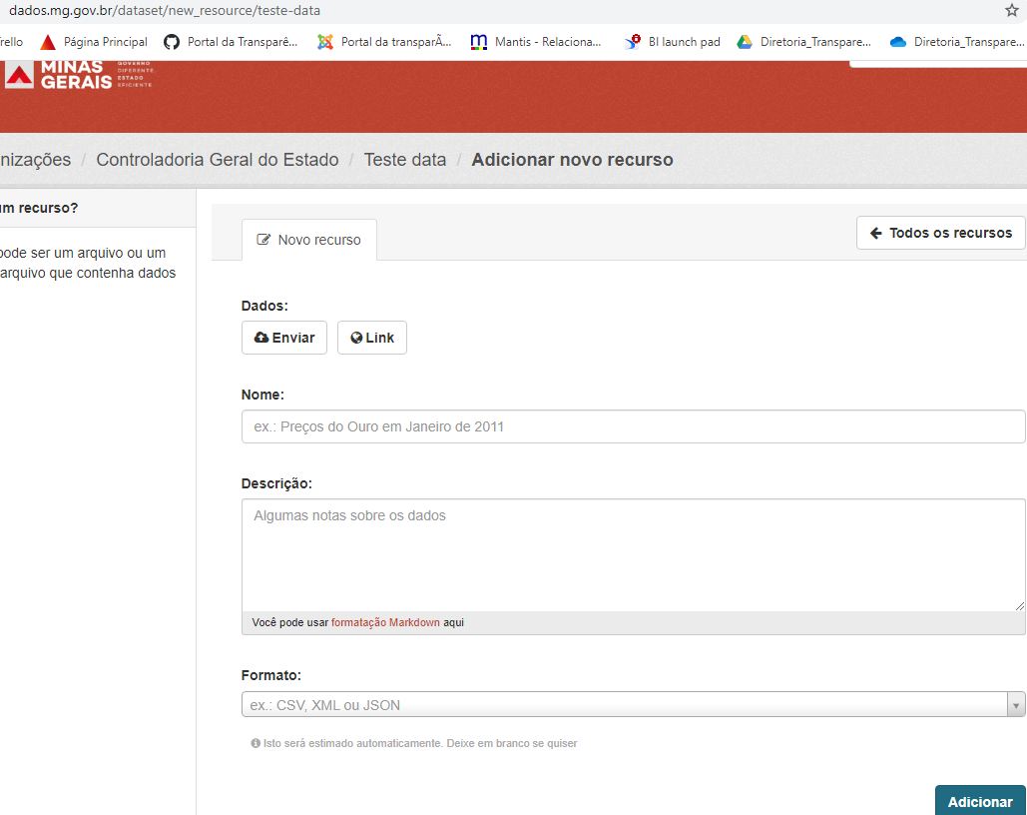
desejáveis |  | Documentação | URL de documento que expõe detalhes sobre o conjunto de dados |  | - | - | references | no |  | (extra)
desejáveis |  | Cobertura geográfica | Localização ou região geográfica a que se referem os dados | Recife | - | - | spatial | If-Applicable |  | (extra)
desejáveis |  | Cobertura temporal | Data ou período à que referem os dados | 03/2012 | - | - | temporal | If-Applicable |  | (extra)
desejáveis |  | Granularidade geográfica | Precisão geográfica da cobertura geográfica | municipal | - | - |  |  |  | (extra)
desejáveis |  | Granularidade temporal | Precisão temporal da cobertura temporal | mês | - | - |  |  |  | (extra)
desejáveis |  | Frequência de atualização | Frequência temporal com que o conjunto de dados é atualizado |  | - | - | accrualPeriodicity | no |  | (extra)
desejáveis |  | Referências | Relações com outros conjuntos de dados |  | - | - |  |  | item relacionado | (extra)
desejáveis |  | Metodologia | Processo de criação dos dados |  | - | - | references | no |  | (extra)
desejáveis |  | Vocabulário/ontologia | Documentos estruturados com metadados específicos do conjunto de dados |  |  | -
 |  |  |  |  |  |  | isPartOf | no | owner_org
 |  |  |  |  |  |  | theme | no | groups

Recursos: O critério básico para separar vários recursos em mais de um conjunto de dados é a constatação de que eles divergem em vários metadados.

